Anleitung
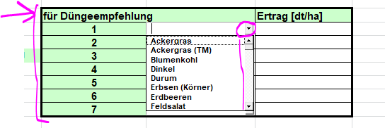
 | dPBS-B Version 1.05 Bedienungsanleitung

 | Stand: 12.05.2025

1 Allgemein
 | Der digitale Probenbegleitschein im Bereich Boden ist eine Excel-Datei im Format xltm (also eine Excel-Vorlage mit eingebetteten Makros).

 | Während die rohen Daten auch auf typischen mobilen Geräten (Handys, Tablets) eingegeben werden können, bedarf es für die Ausführung der Makros einen PC (desktop oder laptop)

2 Einstellungen (Einmalig in Vorlage)
 | Im Verlauf des Makro-Ablaufes werden folgende Dateien erzeugt:
 | 1. csv-Datei – diese wird an Agrolab übermittelt und stellt den eigentlichen digitalen Auftrag dar
 | 2. xlsm-Datei: Diese dient dem Auftraggeber als Quittung. Sie kann auch für zukünftige Aufträge als dPBS wiederverwendet werden
 | 3. pdf-Datei als Probenbegleitschein. Dieser sollte ausgedruckt und der Kiste mit Proben beigefügt werden

 | Die Pfade auf dem PC, in dem die Dateien gespeichert werden sollen, werden im dPBS festgelegt(einmalig in der xltm-Datei - Achtung: Die Pfadangabe muß mit \ enden)
 | z.B.:

3 typischer Prozess
 | 3.1 Erfassen der Auftragskopfdaten (die orangen Felder sind Pflichtfelder)
 | (-beauftragtes Labor
 | -landw. Betrieb
 | - Auftraggeber (falls vom landw. Betrieb abweichend)
 | - Auftragsdetails wie z.B. Fruchtfolge
 | - PN-Details)

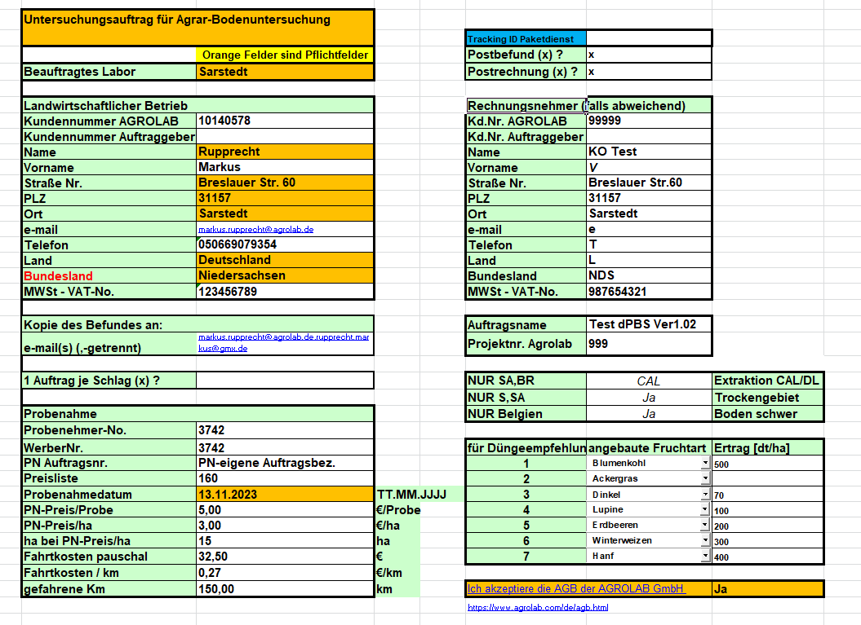

 | Anmerkungen
 | A1) Postbefund und Postrechnung: Es wird generell angenommen, dass bei Vorliegen einer e-mail-Adresse beim landwirtschaftlichen Betrieb KEIN Postalischer Versand stattfindet. Soll trotzdem der Befund bzw. die Rechnung per Papier-Post versendet werden, bitte ankreuzen (bitte beachten: In diesem Fall fällt ein zusätzlicher Rechnungsposten Porto/Versand an)
 | A2) die 3 "NUR-Felder" bitte nur füllen, wenn es sich wirklich um die entsprechenden Bundesländer handelt
 | A3) ACHTUNG: Bei Eingabe der Kundenummer AGROLAB werden in der Agrolab-Datenbank die Detail-Adressdaten mit den hier gemachten Angabe überschrieben (z.B. Name)
 | A4) Gibt es einen Rechnungsnehmer abweichend vom Landwirtschaftlichen Betrieb, muß beim Rechnungsnehmer die KD.Nr. AGROLAB eingetragen werden (abweichender Rechnungsnehmer muß bekannt sein)

 | 3.1. Erfassen der Probendetails (die orangen Felder sind Pflichtfelder)
 | extrem wichtig: Tütenbarcode – das ist das einzige Erkennungsmerkmal der Probe, die physisch im Labor eintrifft!

 | Anmerkungen
 | A1) extrem wichtig: Tütenbarcode – das ist das einzige Erkennungsmerkmal der Probe, die physisch im Labor eintrifft!
 | A2) die lfd.Nr./GPS muß eindeutig sein. Eine Nummer darf also nur 1x vorkommen (zumindest je Auftrag und Schlag); (Man kann das mit den bisher auf den Tüten geschriebenen Nummern vergleichen)
 | A3) Mögliche Einträge für die Codeliste (Nutzen mehrerer Codes durch KOMMA-Separierung ist möglich) entnehmen Sie bitte der Legende in Blatt "Einstellungen und Makro"

 | 3.2 Makro zur Erzeugung aller Folge-Dateien ausführen (Es ist das grüne Makro)

 | folgende Dateien werden erzeugt:
 | 3.2.1 csv-Datei – diese wird an Agrolab übermittelt und stellt den eigentlichen digitalen Auftrag dar
 | (Bitte übermitteln Sie diese csv-Datei möglichst vor dem Probeneingang an das Labor)
 | 3.2.2 xlsm-Datei: Diese dient dem Auftraggeber als Quittung. Sie kann auch für zukünftige Aufträge als dPBS wiederverwendet werden
 | 3.2.3 pdf-Datei als Probenbegleitschein. Dieser sollte ausgedruckt und der Kiste mit Proben beigefügt werden
 | (besonders wichtig: Das Bundesland, aus dem das Labor entnimmt auf welcher Schiene die Proben ins Labor geschleust werden müssen (Extraktionsmethode)
 | 3.2.4 Automatisch öffnet sich ihr pdf-Programm (üblicherweise AcrobatReader) mit dem pdf, das soeben erzeugt wurde. Sie können es ausdrucken und zu Ihren Proben in die Kiste legen.
 | (Anmerkung1: wenn Sie nicht wünschen, dass das pdf automatisch geöffnet wird, sagen Sie bescheid, damit wir diesen Schritt aus dem Makro entfernen können)
 | (Anmerkung2: Bitte in JEDE Kiste eine Zettel oben auflegen mit Angabe zum Bundesland (und bei SA und BR zu CAL bzw.DL) - Am besten ist dieser Begleitschein, gaht aber auch informeller, falls kein Drucker zur Verfügung) - Das ist notwendig für den ersten Prozeßschritt im Labor (Zuordnung der Kiste zu den 3 Hauptschienen)
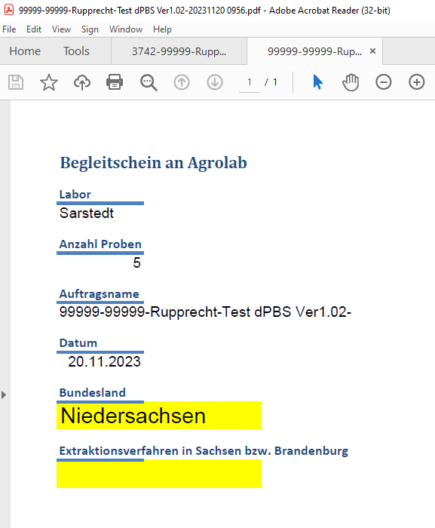

4 Wiederverwerten alter xlsm-Quittungen für neue Aufträge
 | Sie können "alte" xlsm-Quittungen nutzen, um neue Untersuchungsaufträge zu erzeugen. Dabei werden nur sehr wenige Einträge aus der alten Quittung gelöscht – Probenahmedatum und Tütenbarcodes. Entsprechend wichtig ist, dass Sie ALLE Daten bei Nutzung dieser Funktion auf Aktualität und Richtigkeit prüfen!

 | Öffnen Sie die alte xlsm-Quittung und löschen Sie das rote Tabellenblatt (WICHTIG): rechte Maustaste → Löschen)

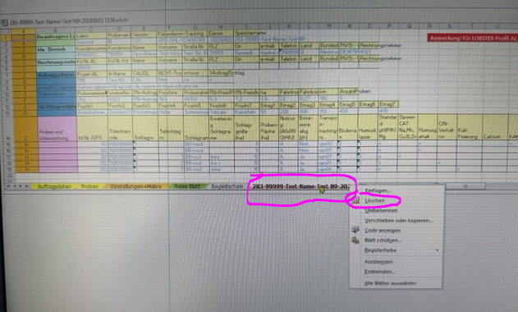

 | Speichern Sie noch nicht – das geschieht im nächsten Schritt

 | Starten Sie das orange Makro

 | Es wird im Quittungsordner eine zusätzliche xlsm-Datei "für Wiederverwertung" erzeugt (,die Sie in der Regel nicht wieder benötigen)

 | Folgen Sie allen Punkten aus Kapitel 3
 | sehr wichtig dabei: Überprüfung der übernommenen Daten in den gelben Arbeitsblättern "Auftragsdaten" und "Proben"

5 weitere Erläuterungen

Bei Eingabe der Tütenbarcodes in Arbeitsblatt Tabellen werden folgende Probleme angezeigt:

6 FAQ/typische Probleme

6.1 Rechnungsnehmer (abweichend vom Landwirtschaftlichen Betzrieb):
 | Gibt es einen Rechnungsnehmer abweichend vom Landwirtschaftlichen Betrieb, muß beim Rechnungsnehmer die KD.Nr. AGROLAB eingetragen werden (abweichender Rechnungsnehmer muß bekannt sein)

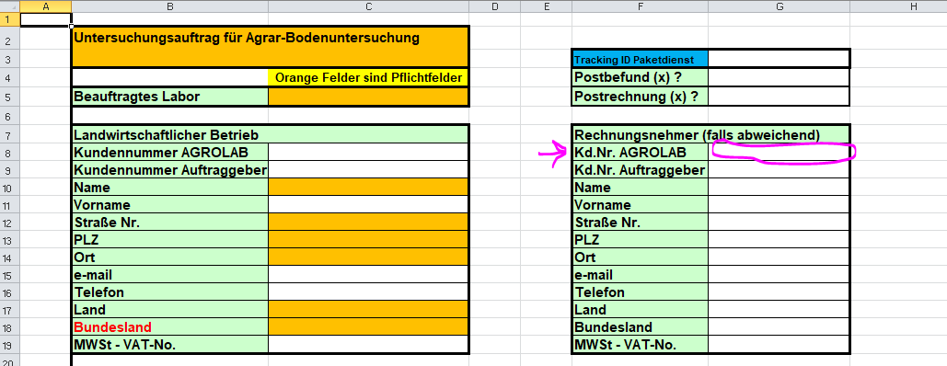
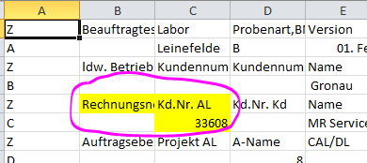

6.2 Fruchtarten
 | Bei den Fruchtarten gibt es eine Drop-Down-Liste, aus der ausgewählt werden muß, weil die Datenbank andere Früchte "nicht kennt". Bei weitergehendem Bedarf bitte im Labor nachfragen (Beispiel: "Winterweizen" ist in der Liste und verursacht keine Probleme, "Winterweichweizen" ist nicht in der LKiste und verursacht Probleme

